Лето 2017 Мальчики
 |  |  |  |  | Размерная сетка
 |  |  |  |  | рост | талия | возраст
 |  |  |  |  | 122 | 54 | 7 лет
 |  |  |  |  | 128 | 57 | 8 лет
Весна-лето |  |  |  |  | 134 | 60 | 9 лет
 |  |  |  |  | 140 | 63 | 10 лет
 |  |  |  |  | 146 | 63 | 11 лет
 |  |  |  |  | 152 | 66 | 12 лет
Артикул | Наименование | Эскиз | Цвет | Состав | Базовая цена | Размерный ряд | Наличие | Ваш заказ | Сумма
SS 17-23-08-81 | Толстовка для мальчика |  | Синий | 97% хлопок, 3% эластан | 879 | 122
 |  |  |  |  |  | 128
 |  |  |  |  |  | 134
 |  |  |  |  |  | 140
 |  |  |  |  |  | 146
 |  |  |  |  |  | 152
SS 17-23-09-100 (каталог SS 17-22-09-44) | Шорты для мальчика футер |  | Оранжевый | 97% хлопок, 3% эластан | 659 | 122
 |  |  |  |  |  | 128
 |  |  |  |  |  | 134
 |  |  |  |  |  | 140
 |  |  |  |  |  | 146
 |  |  |  |  |  | 152
SS 17-23-09-101 | Шорты для мальчика футер |  | Серый | 95% хлопок, 5% эластан | 659 | 122
 |  |  |  |  |  | 128
 |  |  |  |  |  | 134
 |  |  |  |  |  | 140
 |  |  |  |  |  | 146
 |  |  |  |  |  | 152
SS 17-23-09-103 | Шорты для мальчика футер |  | Бирюзовый | 95% хлопок, 5% эластан | 659 | 122
 |  |  |  |  |  | 128
 |  |  |  |  |  | 134
 |  |  |  |  |  | 140
 |  |  |  |  |  | 146
 |  |  |  |  |  | 152
SS 17-23-19-86 | Футболка для мальчика | 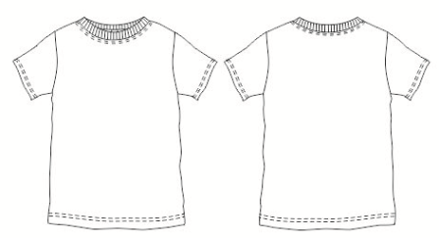 | Белый | 95% хлопок, 5% эластан | 499 | 122
 |  |  |  |  |  | 128
 |  |  |  |  |  | 134
 |  |  |  |  |  | 140
 |  |  |  |  |  | 146
 |  |  |  |  |  | 152
SS 17-23-19-09 | Футболка для мальчика | 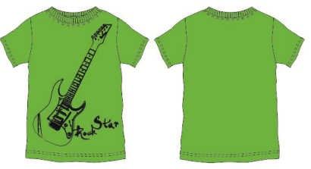 | Зеленый | 95% хлопок, 5% эластан | 681 | 122
 |  |  |  |  |  | 128
 |  |  |  |  |  | 134
 |  |  |  |  |  | 140
 |  |  |  |  |  | 146
 |  |  |  |  |  | 152
SS 17-23-19-10 | Футболка для мальчика | 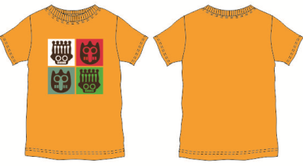 | оранжевый | 95% хлопок, 5% эластан | 681 | 122
 |  |  |  |  |  | 128
 |  |  |  |  |  | 134
 |  |  |  |  |  | 140
 |  |  |  |  |  | 146
 |  |  |  |  |  | 152
SS 17-23-19-113 | Футболка для мальчика |  | Желтый | 97% хлопок, 3% эластан | 681 | 122
 |  |  |  |  |  | 128
 |  |  |  |  |  | 134
 |  |  |  |  |  | 140
 |  |  |  |  |  | 146
 |  |  |  |  |  | 152
SS 17-23-19-114 | Футболка для мальчика |  | Красный | 97% хлопок, 3% эластан | 681 | 122
 |  |  |  |  |  | 128
 |  |  |  |  |  | 134
 |  |  |  |  |  | 140
 |  |  |  |  |  | 146
 |  |  |  |  |  | 152
SS 17-23-08-11 | Толстовка на мальчика кулирное полотно | 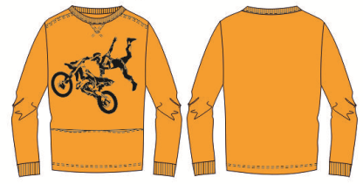 | Оранжевый | 95% хлопок, 5% эластан | 999 | 122
 |  |  |  |  |  | 128
 |  |  |  |  |  | 134
 |  |  |  |  |  | 140
 |  |  |  |  |  | 146
 |  |  |  |  |  | 152
SS 17-23-08-93 | Толстовка для мальчика футер+рибана | 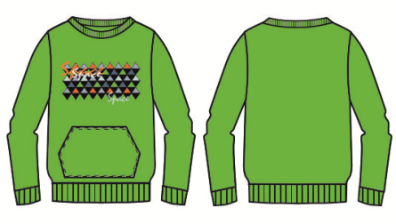 | Зеленый | 97% хлопок, 3% эластан | 999 | 122
 |  |  |  |  |  | 128
 |  |  |  |  |  | 134
 |  |  |  |  |  | 140
 |  |  |  |  |  | 146
 |  |  |  |  |  | 152

